dashboard
 | Análise Jogos Santa Casa

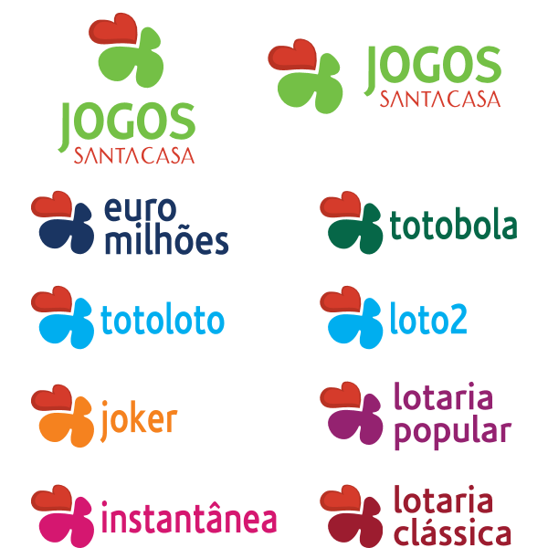
 | Vendas |  |  | Objectivos |  | Var % |  | Var € |  | Prestação
semana |  | 5,572 € | 34% |  | 4,593 € | 21% |  |  | 979 € |  | 3,023 € | 1 €
semana anterior |  | 4,153 € | 34% |  |  |  |  |  |  |  | 1,968 € | 54%
tendencia
swly | 2% | 5,479 € | 2% |  |  |  |  |  |  | 16% | 2,605 € | 0 €
mês |  | 5,572 € |  |  | 4,593 € | 21% |  |  | 979 € |  | 3,023 €
anual |  | 195,397 € | -8% |  | 225,042 € | -13% |  |  | -29,645 € |  | 83,586 € | -4%
ano anterior |  | 211,592 € | -8% |  | 0 € |  |  |  | 0 € |  | 87,230 € | -4%

por semana | Vendas |  |  | Objectivos |  | Var % |  | Var €
Raspadinha |  | 3,440 € |  |  | 2,628 € | 31% |  |  | 812 €
Euromilhões |  | 955 € |  |  | 894 € | 7% |  |  | 61 €
Placard |  | 191 € |  |  | 434 € | -56% |  |  | -243 €
Eurodreams |  | 220 € |  |  | 302 € | -27% |  |  | -82 €
Totoloto |  | 130 € |  |  | 153 € | -15% |  |  | -23 €
Hípicas
Popular |  | 85 € |  |  | 107 € | -21% |  |  | -22 €
Clássica |  | 525 € |  |  | 72 € | 628% |  |  | 453 €
Totobola |  | 26 € |  |  | 3 € | 750% |  |  | 23 €

por ano | Vendas |  |  | Objectivos |  | Var % |  | Var € |  | Comissões €
Raspadinha |  | 113,350 € |  |  | 128,757 € |  | -12% |  | -15,407 € |  | 11,335 €
Euromilhões |  | 42,000 € |  |  | 43,818 € |  | -4% |  | -1,818 € |  | 2,100 €
Placard |  | 17,525 € |  |  | 21,244 € |  | -18% |  | -3,719 € |  | 876 €
Eurodreams |  | 9,588 € |  |  | 14,781 € |  | -35% |  | -5,193 € |  | 479 €
Totoloto |  | 5,882 € |  |  | 7,497 € |  | -22% |  | -1,615 € |  | 412 €
Hípicas
Popular |  | 4,381 € |  |  | 5,263 € |  | -17% |  | -882 € |  | 548 €
Clássica |  | 2,255 € |  |  | 3,535 € |  | -36% |  | -1,280 € |  | 286 €
Totobola |  | 417 € |  |  | 147 € |  | 183% |  | 270 € |  | 29 €

 |  |  |  |  |  |  |  |  |  |  |  |  | 0

 | Total
1 | 5082 €
2 | 5494 €
3 | 3350 €
4 | 5391 €
5 | 5130 €
6 | 3575 €
7 | 4797 €
8 | 3073 €
9 | 3291 €
10 | 4800 €
11 | 5053 €
12 | 5142 €
13 | 3928 €
14 | 2996 €
15 | 3044 €
16 | 2799 €
17 | 3041 €
18 | 4257 €
19 | 3338 €
20 | 4144 €
21 | 4547 €
22 | 4880 €
23 | 3462 €
24 | 3919 €
25 | 3261 €
26 | 4554 €
27 | 3004 €
28 | 4387 €
29 | 3093 €
30 | 4543 €
31 | 3806 €
32 | 255 €
33 | 3380 €
34 | 3274 €
35 | 3246 €
36 | 4152 €
37 | 3175 €
38 | 4497 €
39 | 4831 €
40 | 4658 €
41 | 4906 €
42 | 4279 €
43 | 4262 €
44 | 2571 €
45 | 4298 €
46 | 4236 €
47 | 4482 €
48 | 4153 €
49 | 5572 €

vendas vs objectivos
Semana | TotalVendas
janeiro
1 | 5,082 €
2 | 5,494 €
3 | 3,350 €
 | Total
1 | 5082 €
2 | 5494 €
3 | 3350 €
4 | 5391 €
5 | 5130 €
6 | 3575 €
7 | 4797 €
8 | 3073 €
9 | 3291 €
10 | 4800 €
11 | 5053 €
12 | 5142 €
13 | 3928 €
14 | 2996 €
15 | 3044 €
16 | 2799 €
17 | 3041 €
18 | 4257 €
19 | 3338 €
20 | 4144 €
21 | 4547 €
22 | 4880 €
23 | 3462 €
24 | 3919 €
25 | 3261 €
26 | 4554 €
27 | 3004 €
28 | 4387 €
29 | 3093 €
30 | 4543 €
31 | 3806 €
32 | 255 €
33 | 3380 €
34 | 3274 €
35 | 3246 €
36 | 4152 €
37 | 3175 €
38 | 4497 €
39 | 4831 €
40 | 4658 €
41 | 4906 €
42 | 4279 €
43 | 4262 €
44 | 2571 €
45 | 4298 €
46 | 4236 €
47 | 4482 €
48 | 4153 €
49 | 5572 €
4 | 5,391 €
5 | 5,130 €
fevereiro
6 | 3,575 €
7 | 4,797 €
8 | 3,073 €
9 | 3,291 €
março
10 | 4,800 €
11 | 5,053 €
12 | 5,142 €
13 | 3,928 €
abril
14 | 2,996 €
15 | 3,044 €
16 | 2,799 €
17 | 3,041 €
maio
18 | 4,257 €
19 | 3,338 €
20 | 4,144 €
21 | 4,547 €
22 | 4,880 €
junho
23 | 3,462 €
24 | 3,919 €
25 | 3,261 €
26 | 4,554 €
julho
27 | 3,004 €
28 | 4,387 €
29 | 3,093 €
30 | 4,543 €
agosto
31 | 3,806 €
32 | 255 €
33 | 3,380 €
34 | 3,274 €
35 | 3,246 €
setembro
36 | 4,152 €
37 | 3,175 €
38 | 4,497 €
39 | 4,831 €
outubro
40 | 4,658 €
41 | 4,906 €
42 | 4,279 €
43 | 4,262 €
44 | 2,571 €
novembro
45 | 4,298 €
46 | 4,236 €
47 | 4,482 €
48 | 4,153 €
dezembro
49 | 5,572 €

